Sheet1
Scene No. | 2
Quest Title | 鱼饵供应 一
Quest Log | 完成任务
Map No. | 29
 | 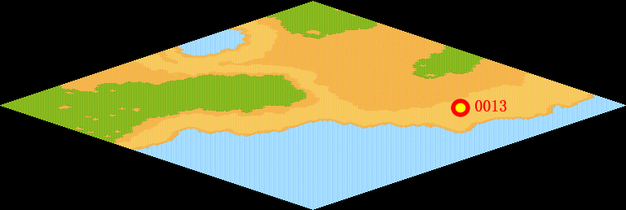
NPC No. | 13
Condition
Dialog | 你来得真及时，我的鱼饵刚好用完了。
Select | 1：完成，2：取消
Result | 1 :关闭对话框 消除Qlog-0056-001 , 2 : 关闭对话框

NPC No. | 25
Condition
Dialog | 我抓虫虫也很辛苦的。
Select | 1：确定
Result | 1：关闭对话框

ScriptFile | Qlog-0056-002.scr
 | Q0013-0056-002.scr
 | Q0025-0056-002.scr

